Sheet1
A5
A4
A0
A6
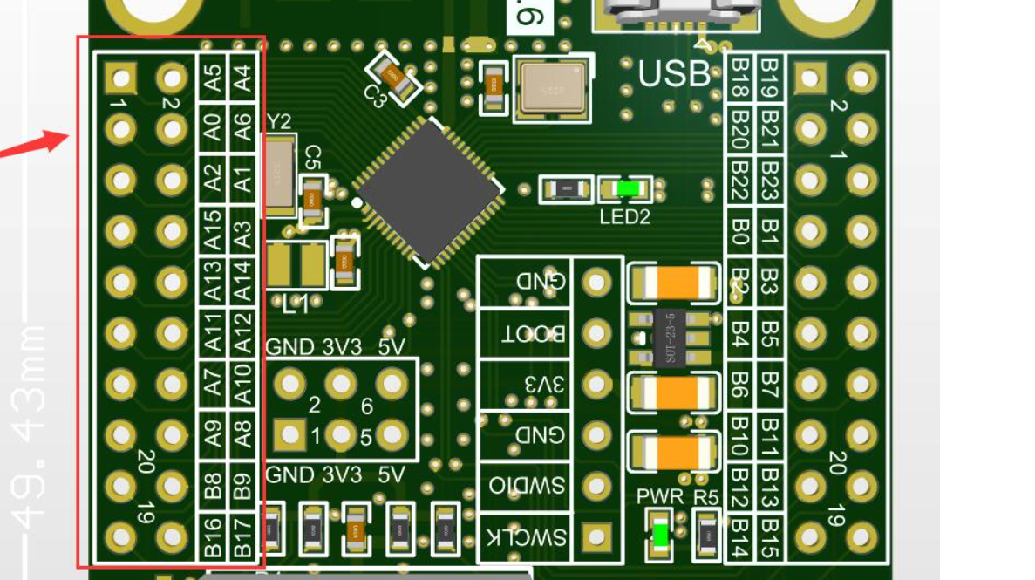
A2
A1
A15
A3
A13
A14
A11
A12
A7
A10
A9 | UART1_TX
A8 | UART1_RX
B8
B9
B16
B17
B18
B19
B20
B21
B22
B23
B0
B1
B2
B3
B4
B5
B6
B7
B10
B11
B12 | 以太网
B13 | 以太网
B14 | 以太网
B15 | 以太网

